Planilha1
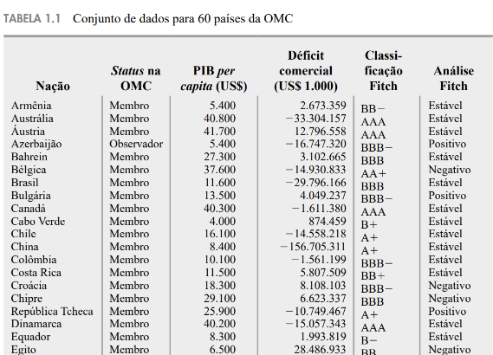
Dados estruturados são dados dispostos em uma planilha
A tabela 1.1 mostra os dados da OMC para 60 países.
Elemento amostral é a unidade que está sendo observada. No exemplo, o elemento amostral é cada país.
Na observação, são registradas características, por exemplo, status, PIB, déficit etc. As características são chamadas de variáveis e aparecem nas colunas da planilha.
Um conjunto de características é chamado de observação. Por exemplo, para o elemento amostral "Austrália" sua observação
é: membro, 40800 de PIB, -33 milhões de déficit etc. Cada linha da planilha representa uma observação.

